ОЛ ТЭО ЧР ПНС прям
СИБИРЬ-МЕХАТРОНИКА |  |  |  |  |  |  |  |  |  | СИБИРЬ-МЕХАТРОНИКА
ООО "Сибирь-мехатроника" 630541, Новосибирская область, Новосибирский район, поселок Элитный, Молодежная улица, 20 ИНН/КПП 5404105209/543301001 р/с 40702810900000000026 в Банке «Левобережный» (ОАО), г. Новосибирск БИК 045004850 к/с 30101810100000000850 |  |  |  |  |  | Почтовый адрес: 630087, Новосибирск, а/я 36 Адрес отдела продаж: г. Новосибирск, ул. Немировича-Данченко, 138 тел. (383) 399-00-55 факс (383) 315-25-18 e-mail info@sibmech.ru сайт www.sibmech.ru |  |  |  | ООО "Сибирь-мехатроника" 630541, Новосибирская область, Новосибирский район, поселок Элитный, Молодежная улица, 20 ИНН/КПП 5404105209/543301001 р/с 40702810900000000026 в Банке «Левобережный» (ОАО), г. Новосибирск БИК 045004850 к/с 30101810100000000850 |  |  |  |  | Почтовый адрес: 630087, Новосибирск, а/я 36 Адрес отдела продаж: г. Новосибирск, ул. Немировича-Данченко, 138 тел. (383) 399-00-55 факс (383) 315-25-18 e-mail info@sibmech.ru сайт www.sibmech.ru
цветом: |  | указать(заполнить) |  |  | выбрать(из раскрывающегося перечня)
ОПРОСНЫЙ ЛИСТ для ТЭО частотного регулирования ПНС, повысительная группа |  |  |  |  |  |  |  | Дата |  | ОПРОСНЫЙ ЛИСТ для ТЭО частотного регулирования ПНС, повысительная группа |  |  |  |  |  |  | Дата | 15,05,2019
 |  | 1. |  | Общие сведения о заказчике: |  |  |  |  |  |  | 1. | ПРИМЕР | Общие сведения о заказчике:
 |  | Заказчик (наименование предприятия) |  |  |  |  |  |  |  |  | Заказчик (наименование предприятия) |  | ООО «Сибирь-мехатроника»
 |  | Адрес |  |  |  |  |  |  |  |  | Адрес |  | Россия, г. Новосибирск, ул. Немировича-Данченко, 138
 |  | Почтовый адрес |  |  |  |  |  |  |  |  | Почтовый адрес |  | 630087, г. Новосибирск, а/я 36
 |  | Контактное лицо (ФИО, должность) |  |  |  |  |  |  |  |  | Контактное лицо (ФИО, должность) |  | Дуюнов Андрей Васильевич, нач. отдела продаж
 |  | Тел: ( ) |  | Fax: ( ) |  |  | e-mail: |  |  |  | Тел: (383) 399-00-55 |  | Fax: (383) 315-25-18 |  |  | e-mail: info@sibmech.ru

 |  | 2. |  | Характеристика объекта автоматизации: |  |  |  |  |  |  | 2. | ПРИМЕР | Характеристика объекта автоматизации:
 |  | Наименование объекта |  |  |  |  |  |  |  |  | Наименование объекта |  | ПНС-2
 |  | Адрес |  |  |  |  |  |  |  |  | Адрес |  | ………………………………………………..
 |  | Технологическое назначение насосной станции и группы насосных агрегатов |  | назначение насосной станции |  |  |  |  |  |  | Технологическое назначение насосной станции и группы насосных агрегатов |  | назначение насосной станции |  | повысительная насосная станция (ПНС)
 |  |  |  | назначение группы насосных агрегатов |  |  |  |  |  |  |  |  | назначение группы насосных агрегатов |  | повысительные насосы ПНС-2
 |  | Гидравлические параметры насосной станции |  | напор на подающем трубопроводе - прямом трубопроводе от котельной, ТЭЦ (диапазон) - "всас", м.в.ст. |  |  |  | макс / мин |  |  | Гидравлические параметры насосной станции |  | напор на подающем трубопроводе - прямом трубопроводе от котельной, ТЭЦ (диапазон) - "всас", м.в.ст. |  |  |  | макс / мин | 45 / 30
 |  |  |  | напор на прямом трубопроводе к потребителю - после регулирующего клапана - (диапазон), м.в.ст. |  |  |  | макс / мин |  |  |  |  | напор на прямом трубопроводе к потребителю - после регулирующего клапана - (диапазон), м.в.ст. |  |  |  | макс / мин | 110 / 95
 |  |  |  | напор на напорном коллекторе - после насосов, до регулирующего клапана - (диапазон), м.в.ст. |  |  |  | макс / мин |  |  |  |  | напор на напорном коллекторе - после насосов, до регулирующего клапана - (диапазон), м.в.ст. |  |  |  | макс / мин | 135 / 110
 |  |  |  | производительность насосной станции (диапазон), м3/ч |  |  |  | макс / мин |  |  |  |  | производительность насосной станции (диапазон), м3/ч |  |  |  | макс / мин | 1200 / 350
 |  | Основной регулируемый параметр* |  |  |  |  |  |  |  |  | Основной регулируемый параметр* |  | давление (напор) в прямом трубопроводе к потребителю
 |  | Существующий способ регулирования |  |  |  |  |  |  |  |  | Существующий способ регулирования |  | дросселирование с помощью регулирующего клапана (типа РК1)
 |  | Число одновременно включенных насосных агрегатов в режиме: |  | минимальный |  | основной |  | максимальный |  |  | Число одновременно включенных насосных агрегатов в режиме: |  | минимальный |  | основной |  | максимальный
 |  |  |  |  |  |  |  |  |  |  |  |  | 1 |  | 2 |  | 3
 |  | * - при работе по перепаду далений - указать давление в обратном трубопроводе (диапазон): |  |  |  |  |  |  |  |  | * - при работе по перепаду далений - указать давление в обратном трубопроводе (диапазон):
 |  | обратный трубопровод от потребителя |  | давление (напор) в обратном трубопроводе (диапазон), м.в.ст. |  |  |  | макс / мин |  |  | обратный трубопровод от потребителя |  | давление (напор) в обратном трубопроводе (диапазон), м.в.ст. |  |  |  | макс / мин

 |  | 3. |  | Характеристика насосного оборудования: |  |  |  |  |  |  | 3. | ПРИМЕР | Характеристика насосного оборудования:
 |  | Число насосных агрегатов в группе, кол. |  |  |  |  |  |  |  |  | Число насосных агрегатов в группе, кол. |  |  |  |  |  |  | 5
 |  | номер насосного агрегата |  | 1 | 2 | 3 | 4 | 5 | 6 |  | номер насосного агрегата |  | 1 | 2 | 3 | 4 | 5 | 6
 |  | насос, номинальные параметры | марка насоса |  |  |  |  |  |  |  | насос, номинальные параметры | марка насоса | ……(Grungfos) | ……(Grungfos) | ……(Grungfos) | ……(Grungfos) | ……(Grungfos)
 |  |  | напор, м. в. ст. |  |  |  |  |  |  |  |  | напор, м. в. ст. | 90 | 90 | 90 | 90 | 90
 |  |  | производительность, м3/час |  |  |  |  |  |  |  |  | производительность, м3/час | 500 | 500 | 500 | 500 | 500
 |  |  | к.п.д. |  |  |  |  |  |  |  |  | к.п.д. | 0.87 | 0.87 | 0.87 | 0.87 | 0.87
 |  | двигатель, номинальные параметры | марка электродвигателя (тип) |  |  |  |  |  |  |  | двигатель, номинальные параметры | марка электродвигателя (тип) | асинхронный | асинхронный | асинхронный | асинхронный | асинхронный
 |  |  | мощность, кВт |  |  |  |  |  |  |  |  | мощность, кВт | 200 | 200 | 200 | 200 | 200
 |  |  | напряжение, кВ |  |  |  |  |  |  |  |  | напряжение, кВ | 0.4 | 0.4 | 0.4 | 0.4 | 0.4
 |  |  | к.п.д. |  |  |  |  |  |  |  |  | к.п.д. | 0.94 | 0.94 | 0.94 | 0.94 | 0.94
 |  |  | ток, А* |  |  |  |  |  |  |  |  | ток, А* | 350 | 350 | 350 | 350 | 350

 |  | 4. |  | Режимы работы насосной станции в году (ПНС-прям.) |  |  |  |  |  |  | 4. | ПРИМЕР | Режимы работы насосной станции в году (ПНС-прям.)
 |  |  | № режима | продолжительность режима в году, час* | производительность станции, м3/час* | количество насосов, находящихся в работе, нумера* | напор на прямом трубопроводе от котельной, ТЭЦ (на "всасе"), м.в.ст.* | напор на прямом трубопроводе к потребителю, (после регулирующего клапана), м.в.ст.* | напор на напорном коллекторе, (до регулирующего клапана), м.в.ст.* |  |  | № режима | продолжительность режима в году, час* | производительность станции, м3/час* | количество насосов, находящихся в работе, нумера* | напор на прямом трубопроводе от котельной, ТЭЦ (на "всасе"), м.в.ст.* | напор на прямом трубопроводе к потребителю, (после регулирующего клапана), м.в.ст.* | напор на напорном коллекторе, (до регулирующего клапана), м.в.ст.*
 |  |  | №1 |  |  |  |  |  |  |  |  | №1 (лето) | 2880 час (4 месяца по 24 часа в сутки) | 350 | №3 | 30 | 95 | 110
 |  |  | №2 |  |  |  |  |  |  |  |  | №2 (осень, весна) | 1440 час (2 месяца по 24 часа в сутки) | 800 | №3 и №5 | 40 | 102 | 122
 |  |  | №3 |  |  |  |  |  |  |  |  | №3 (зима) | 4320 час (6 месяцев по 24 часа в сутки) | 1200 | №2, №3 и №5 | 45 | 110 | 135
 |  |  | №4 |  |  |  |  |  |  |  |  | №4
 |  |  | №5 |  |  |  |  |  |  |  |  | №5
 |  |  | * - поля обязательные для заполнения |  |  |  |  |  |  |  |  | * - поля обязательные для заполнения
 |  | 5. |  | Действующие тарифы. |  |  |  |  |  |  | 5. | ПРИМЕР | Действующие тарифы.
 |  | Действующие тарифы на электроэнергию, руб./кВт*час.(с НДС) |  |  |  |  |  |  |  |  | Действующие тарифы на электроэнергию, руб./кВт*час.(с НДС) |  |  |  |  |  | 3,7руб./кВт*час.(с НДС)

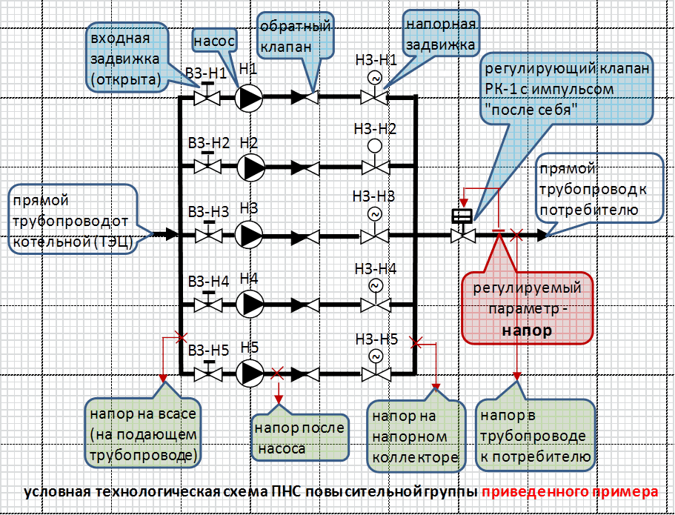
цветом: |  | указать(заполнить) |  |  | выбрать(из раскрывающегося перечня)
 |  | по возможности дать условную технологическую схему

 | Опросный лист заполнил:
 |  |  | __________________ | ____________ |  | ____________ |  |  | ____________
 |  |  | должность | ФИО |  | роспись |  |  | дата

 | «СОГЛАСОВАНО»:
 |  |  | __________________ | ____________ |  | ____________ |  |  | ____________
 |  |  | должность | ФИО |  | роспись |  |  | дата

